Identificação
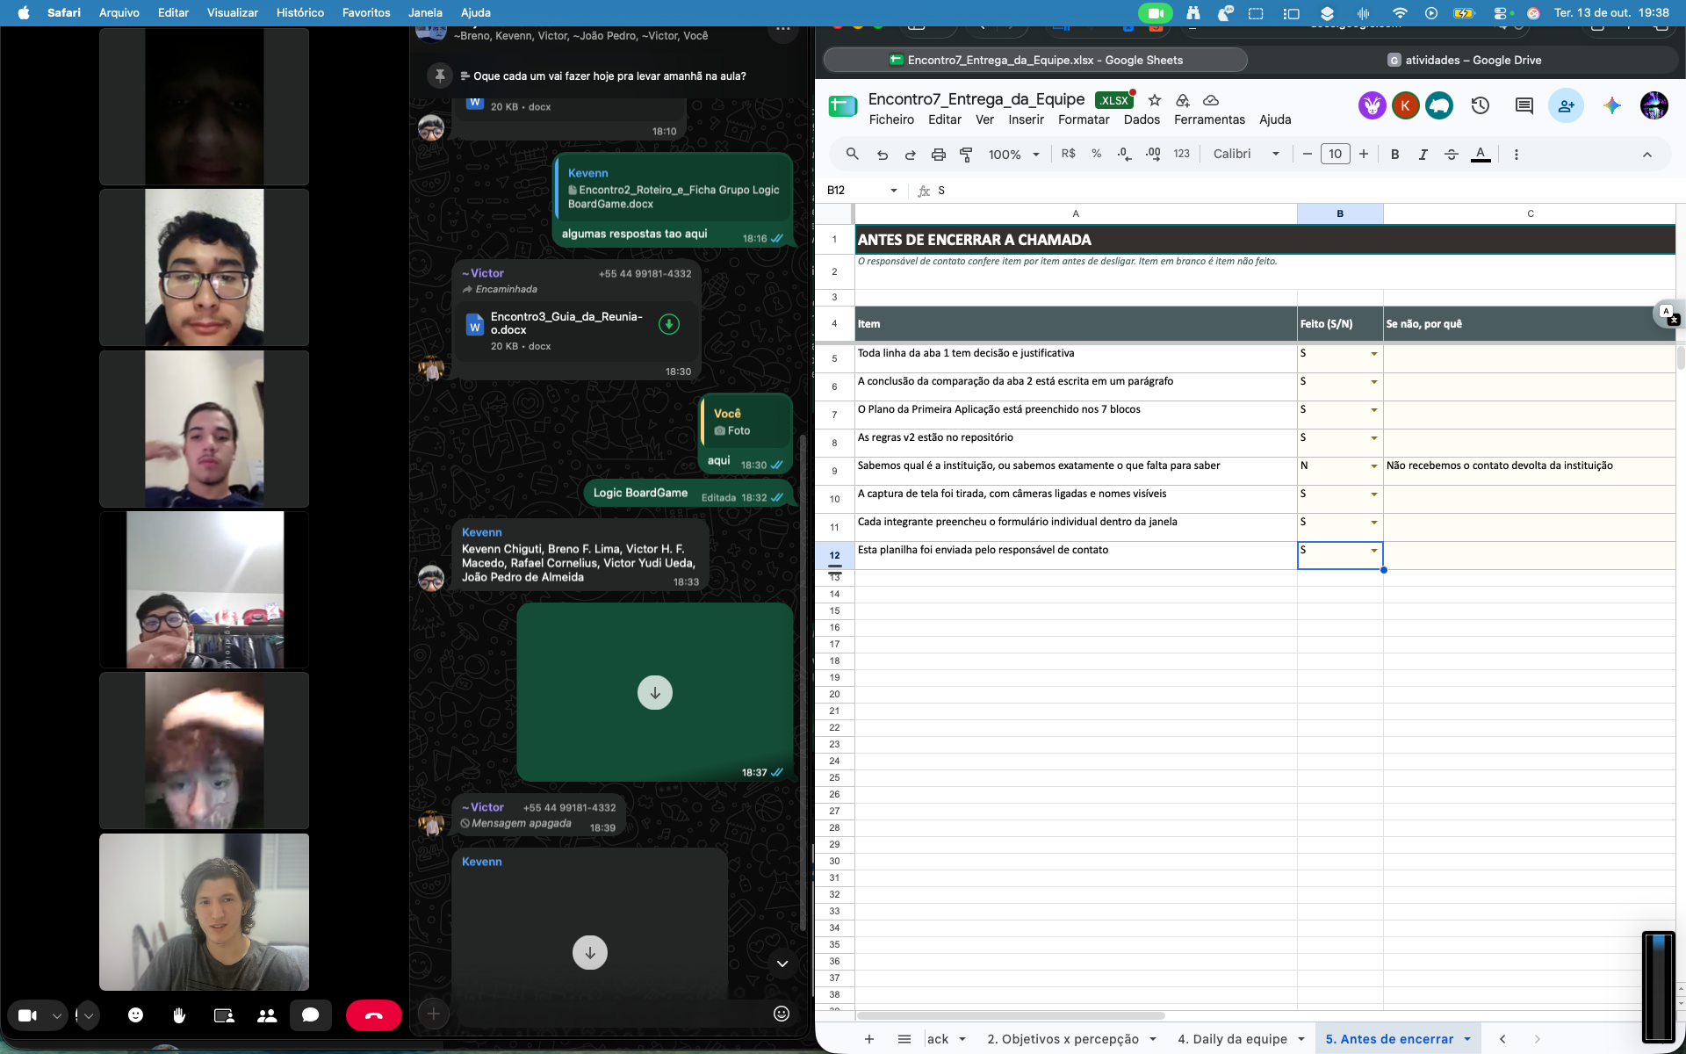
ENCONTRO 7 — DO FEEDBACK À DECISÃO
Projeto de Extensão LudoLógica · 09/10/2026 · encontro remoto por equipe · Entrega até 14/10/2026 . Preencham as abas na ordem. A planilha inteira é a entrega coletiva da equipe.

Nome da equipe | Logic Boardgame
Nome do jogo | Logic Boardgame
Trilha | T3
Público-alvo | Jovens de 14 a 21 anos
Responsável de contato | Rafael Cornelius
Data de preenchimento | 2026-10-13
Link da gravação / captura da reunião | https://drive.google.com/file/d/1C715MMXKraegUUG286697vGGqfz2O0b1/view?usp=sharing
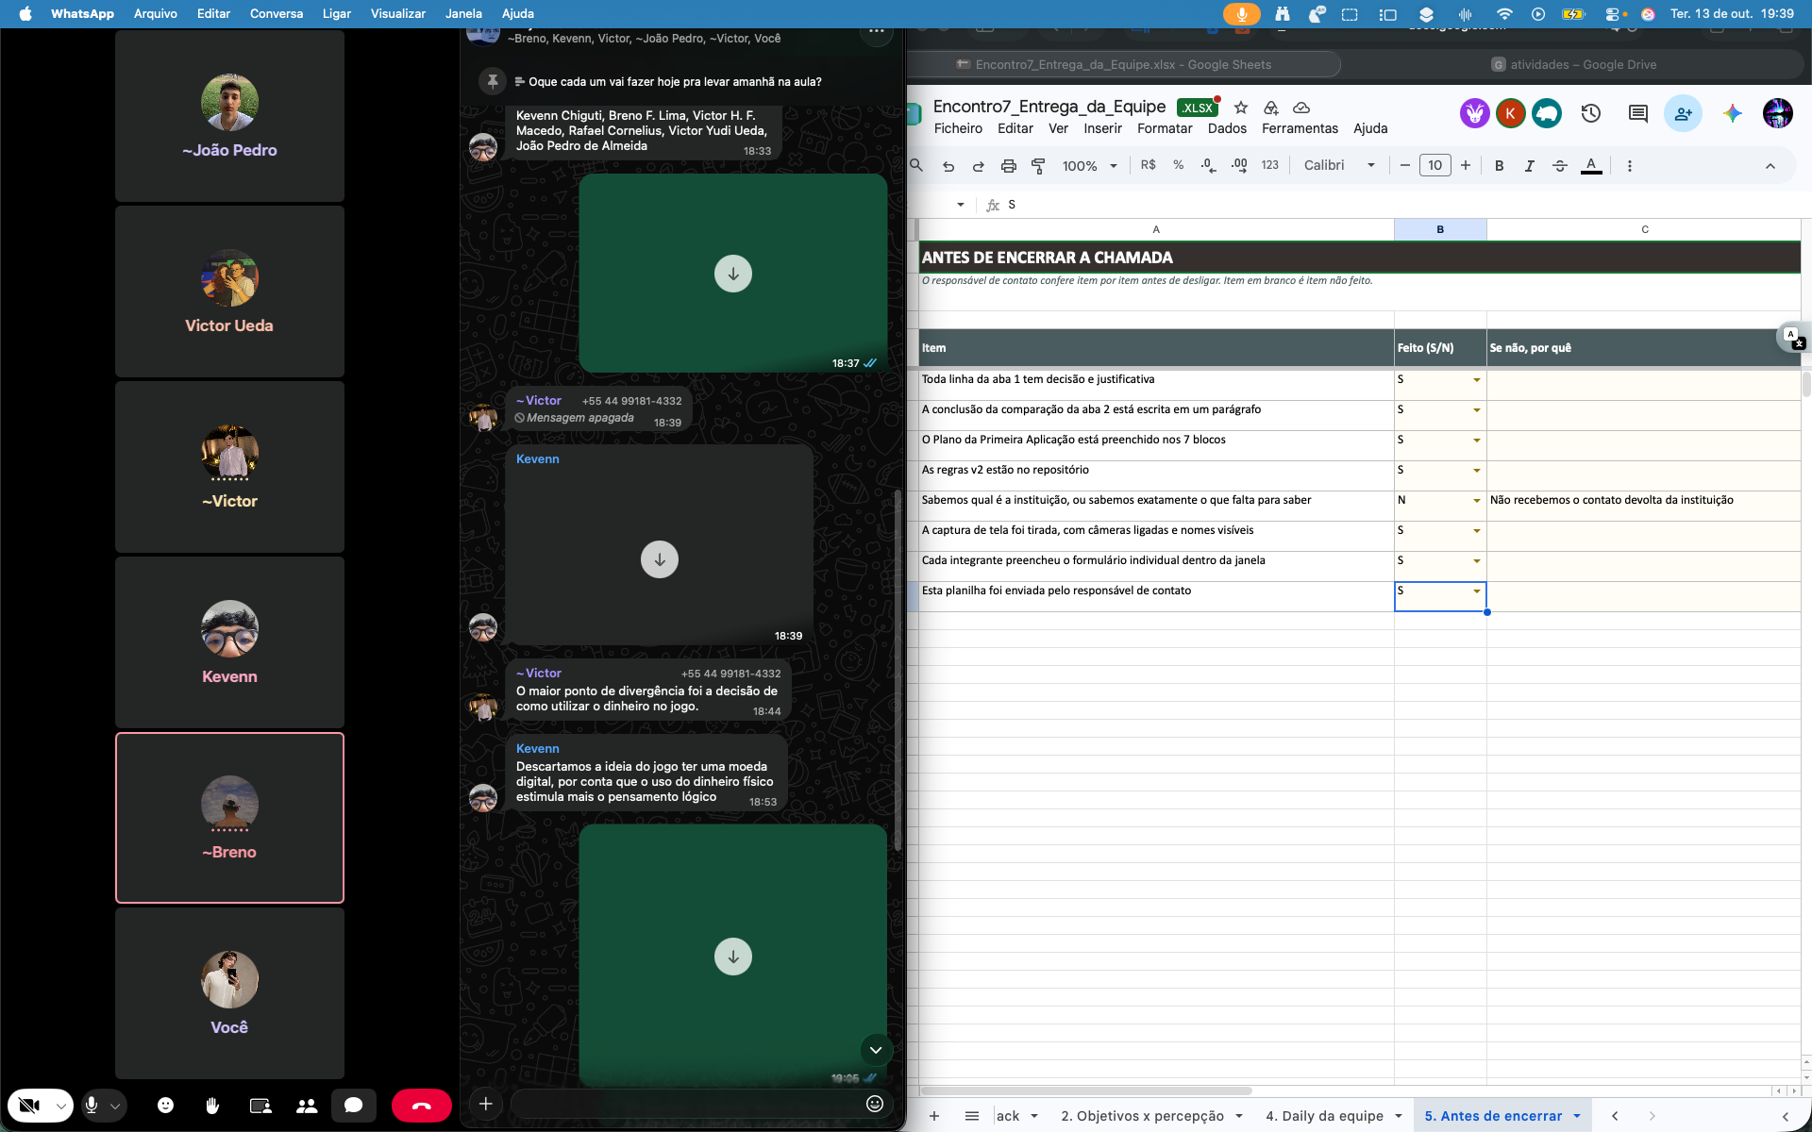
Link do repositório | https://github.com/916kevenn/Projeto-Extens-o-sexta/tree/main/Encontro%207

INTEGRANTES E PRESENÇA NA REUNIÃO DO ENCONTRO 7 ?
Nome completo | Papel na equipe | Esteve na reunião (S/N)
Rafael Cornelius | Responsável de contato | S
Kevenn Chiguti | Desenvolvimento | S
Victor Hugo Freitas Macedo | Acessibilidade e design | S
Victor Yudi Ueda | Mediação e pesquisa | S

A presença individual de cada integrante também depende do formulário individual, enviado por cada um dentro da janela de envio. Esta tabela é a conferência da equipe, não substitui o formulário.

